Gesamtrisikoeinstufung
Gesamtrisikoeinstufung

Das Gesamtrisiko wird anhand des Risikowerts und des Ergebnisses der Risikominderung gemäss nachfolgender Risikobeurteilungsmatrix ermittelt.

I. Gesamtergebnis Risiko

Sehr gering |  | Das Gesamtrisiko einer Übertragung und weiteren Verbreitung von COVID-19 in Zusammenhang mit dem Spiel wird als sehr gering eingestuft.

Gesamtergebnis COVID-19-Risiko | 0

Gesamtergebnis Risikominderung | 0

II. Risikobeurteilungsmatrix
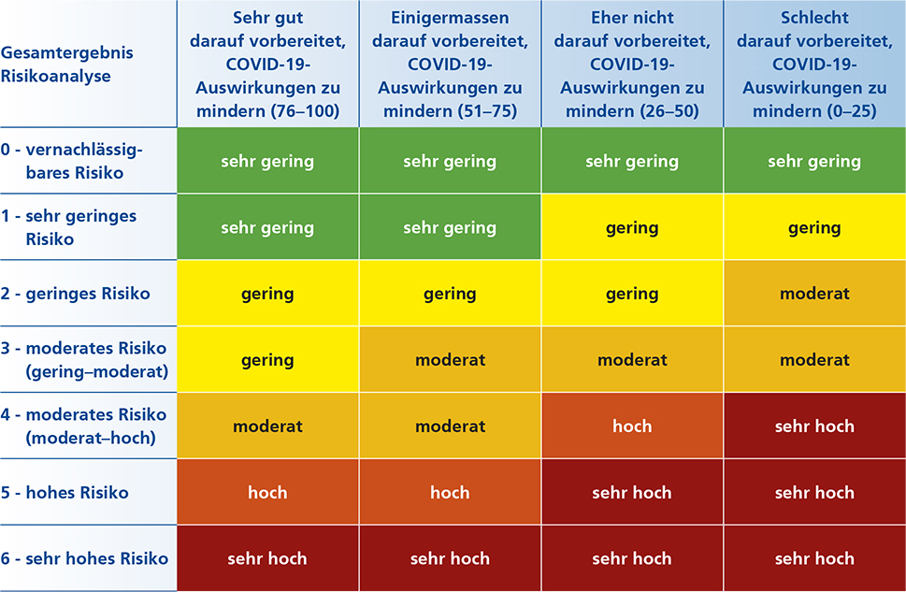

Zurück

